Rapor Sayfası
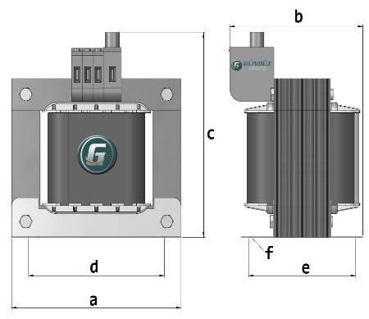
Trafo Tipi : | Izolasyon Trafosu Mono Faz Hesap Ozeti |  |  |  |  |  |  |  | Tarih : |  |  | 2021-02-18
Değerler
Güç : | 500.0 VA |  |  |  |  | Primer Agirlik(Al) : | 0.0 kg |  | Karkas Ölçüleri : |  | 100.0 x 120.0 x 72.0
Sac kk : | 7.0 |  |  |  |  | Sekonder Agirlik(Al): | 0.0 kg |  | Trafo Ölçüleri : |  | 300.0 x 220.0 x 250.0
Sac © | 0.5 mm |  |  |  |  | Primer Agirlik(Cu) : | 0.0 kg |  | Klemens & Ayak : |  | TRV10 / 39.0 / 33.0 - 171 Kose
Gauss : | 11500.0 |  |  |  |  | Sekonder Agirlik(Cu) : | 0.0 kg |  | Sac Agirlik : |  | 55.246 kg
Frekans : | 50.0 Hz |  |  |  |  | Toplam Agirlik : | Al:0.0 // Cu:0.0kg

Primer |  |  |  |  |  |  |  | Sekonder
 |  |  |  |  |  | 0.0 V ( 0V ) |  |  |  |  |  |  | 0.0 V ( 0V )
1 NOLU KADEME: |  |  |  |  |  |  |  | 1 NOLU KADEME:
Tel : |  |  |  |  |  |  |  | Tel :
Cap : | 0 |  |  |  |  |  |  | Cap : | 0
Kesit : | 0 |  |  |  |  |  |  | Kesit : | 0
Akim : | 0 |  |  |  |  |  |  | Akim : | 0
Kat : | 0 |  |  |  |  |  |  | Kat : | 0
Uzunluk : | 0 |  |  |  |  |  |  | Uzunluk : | 0
 |  | -- Teller -- |  |  |  |  |  |  |  | -- Teller --
Yuv. Tel : |  |  |  |  |  | 0 sp |  | Yuv. Tel : |  |  |  |  | 0 sp
Ytel Agr : |  |  |  |  |  |  |  | Ytel Agr :
Kare Tel : |  |  |  |  |  |  |  | Kare Tel :
Ktel Agr : |  |  |  |  |  |  |  | Ktel Agr :
Folyo : |  |  |  |  |  |  |  | Folyo :
Folyo Agr : |  |  |  |  |  |  |  | Folyo Agr :
Kapton : |  |  |  |  |  |  |  | Kapton :

 | IZOLASYON DEGERLERI
 | Primer Kademe |  |  |  | Tur | Ekran
 | Yok |  |  |  | Yok | Yok
 | VA Kademe |  |  |  | Tur | Ekstra
 | Yok |  |  |  | Yok | Yok
 | Primer-Sekonder |  |  |  | Tur
 | Yok |  |  |  | Yok
 | NÜVE ÖLÇÜLERİ (mm)
 | a | b | c | d | e | f
 | 300.0 mm | 190.0 mm | 283.0 mm
 | TRAFO ÖLÇÜLERİ (mm)
 | a | b | c | d | e | f
 | 300.0 mm | 220.0 mm | 250.0 mm | 240.0 mm | 174.0 mm | 0.0 mm

